异常
社保、公积金异常明细
序号 | 工号 | 姓名 | 身份证号 | 公司 | 部门 | 类别 | 本月类型 | 入职日期 | 离职日期 | 薪级 | 薪资 | 是否住宿 | 基数 |  | 异常月份 |  | 异常原因 | 跟踪进展
 |  |  |  |  |  |  |  |  |  |  |  |  | 社保 | 公积金 | 社保 | 公积金
1 | 11652 | 李满霞 | 131124198211120049 | 百诚 | 业务发展二部 | 职能 | 新增 | 2022-03-21 |  | M1 | 12000 | 否 | 4500 | 12000 | 202204 |  | 社保上家单位未停，5月补缴4月 | 交5月，4月上家单位有缴费记录
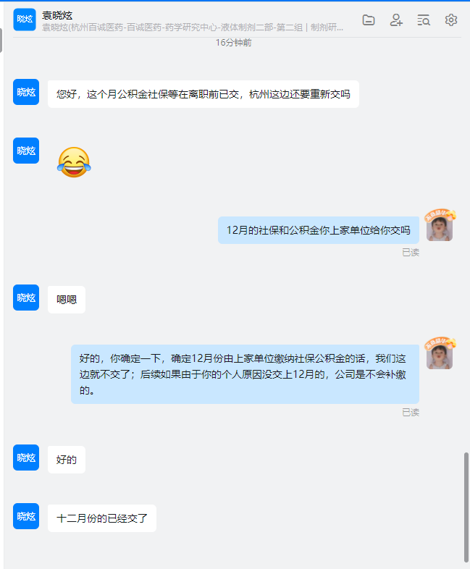
2 | 11685 | 洪丽 | 41152619890930102X | 百诚 | 液体制剂二部 | 研发序列 | 新增 | 2022-04-01 |  | P3 | 13000 | 否 | 4500 | 12000 |  | 202204 | 公积金未停缴，从4月开始交 | 5月已缴，补4月，已操作补缴
3 | 11716 | 殷华飞 | 321201199304041412 | 百诚 | 原料药分析部 | 研发序列 | 新增 | 44666 |  | P2 | 11500 | 否 | 4000 | 11500 |  | 202204 | 公积金未停缴，从5月开始交 | 6月已缴
5 | 11736 | 刘国民 | 362322198602104259 | 百诚 | 原料药二部 | 研发序列 | 新增 | 44676 |  | M1 | 17000 | 否 | 5000 | 15000 | 2022.05 |  | 社保上家未停 | 6月已缴5月、6月
6 | 11753 | 陈旭 | 330185199803284518 | 百诚 | 原料药二部 | 研发序列 | 新增 | 44687 |  | P1 | 8500 | 是 | 4000 | 3500 | 2022.05 |  | 社保上家未停 | 6月已缴5月、6月
7 | 11756 | 陈亮 | 421124198902242036 | 百诚 | 外用制剂部 | 研发序列 | 新增 | 44694 |  | P4 | 16000 | 否 | 4500 | 15000 | 2022.05 | 2022.05 | 社保、医保、公积金5月上家已交，6月开始交 | 6月已缴
8 |  | 李国华 |  |  |  |  | 减员 |  |  |  |  |  |  |  |  |  | 离职，但5月正常缴纳 | 6月已停
9 | 11767 | 缪美新 | 33071919790606434X | 百代 | 质量部 | 研发辅助序列 | 新增 | 44691 |  | P2 | 13000 | 否 | 4500 | 12000 | 2022.05 | 2022.05 | 社保新增未成功，6月补缴5月 | 6月已缴
10 | 11794 | 李词 | 450481199604092028 | 百诚 | 质量保证部 | 研发辅助序列 | 新增 | 2022-05-27 |  | P2 | 7500 | 否 | 4000 | 7500 |  | 2022.06 | 改名，公积金用新名字无法参保，用原名李金莲参保成功 | 6月原名参保
11 | 11929 | 向鹏程 | 431222199502033410 | 百诚 | 中药天然药物部 | 研发序列 | 新增 | 2022-07-06 |  | P2 | 9800 | 是 | 4000 | 3500 |  | 2022.07 | 上家公积金未停 | 8月已补缴7月公积金
12 | 11975 | 陈镇泽 | 330683199503043813 | 百杏 | 生物分析部 | 研发序列 | 新增 | 2022-07-08 |  | P2 | 11500 | 否 | 4000 | 11500 |  | 2022.07 | 上家公积金未停 | 8月已补缴7月公积金
13 | 11997 | 张丽娜02 | 412724199208031921 | 百诚 | 原料药分析部 | 研发序列 | 新增 | 44757 |  | P2 | 9000 | 否 | 4000 | 9000 | 2022.07 | 2022.07 | 漏缴 | 8月已补缴
14 | 11982 | 潘亚婷 | 220282199908263247 | 百诚 | 固体制剂三部 | 研发序列 | 新增 | 44757 |  | P1 | 7500 | 是 | 4000 | 3500 | 2022.07 | 2022.07 | 漏缴 | 8月已补缴
15 | 11995 | 刘永宁 | 532527199804091715 | 百诚 | 大分子生物药部 | 研发序列 | 新增 | 44757 |  | P1 | 7500 | 是 | 4000 | 3500 | 2022.07 | 2022.07 | 漏缴 | 8月已补缴
16 | 12079 | 黄龙 | 650102197610313014 | 百诚 | 业务发展六部 | 职能 | 新增 | 2022-08-15 |  | M5 |  | 否 | 5500 | 22000 | 2022.08 | 2022.08 | 8月上家交社保公积金 | 9月新增
17 | 12063 | 李宝宗 | 640407824 | 百诚 | 药理部 | 研发序列 | 新增 | 2022-08-08 |  | M6 |  | 否 | 6500 | 32000 | 2022.08 | 2022.08 | 工作证未办好，暂无法缴纳 | 9月新增补缴8月社保
18 | 12039 | 明照 | 342501199501023214 | 百诚 | 大分子生物药部 | 研发序列 | 新增 | 2022-08-01 |  | P2 | 9000 | 是 | 4000 | 3500 | 2022.08 |  | 系统原因医保未缴纳成功 | 已补缴
19 | 12080 | 陈俊杰03 | 330682198111060955 | 百诚 | 业务发展六部 | 职能序列 | 新增 | 2022-08-24 |  | M3 | 18000 | 否 | 5000 | 16000 | 2022.09 | 2022.09 | 上家未停，9月不缴 | 不缴纳
20 | 12172 | 逯留栓 | 410221197704150033 | 百诚 | 业务发展七部 | 职能序列 | 新增 | 44830 |  | M6 | 40000 | 否 | 6500 | 26000 | 2022.10 | 2022.10 | 社保公积金医保上家均未停，告知需要延期几个月再缴纳，具体时间不确定 | 2022年12月1日重签劳动合同，已正常缴纳
21 | 12323 | 袁晓炫 | 420581199602030069 | 百诚医药 | 液体制剂二部 | 研发序列 | 新增 | 2022-12-12 |  | P2 | 9500 | 是 | 4000 | 3500 | 2022.12 | 2022.12 | 12月上家单位交社保公积金 | 2023年1月新增
22 | 12389 | 黄元林 | 52210119980201441X | 百诚医药 | 中药天然药物部 | 研发序列 | 新增 | 2023-02-03 |  | P1 | 7500 | 是 | 4000 | 3500 | 202302 | 202302 | 与上家单位存在工伤问题，社保上家单位缴纳 | 暂时签订3个月劳务合同 | 公积金
23 | 10703 | 刘英 | 330185199410154528 | 百诚 | 固体制剂二部 | 研发序列 | 减少 | 2020-08-14 | 2023-03-14 |  |  |  |  |  |  |  | 3月社保、公积金公司部分自己承担 | 4月减少
24 | 11672 | 李海燕 | 522625199707053726 | 百诚 | 固体制剂二部 | 研发序列 | 减少 | 2022-03-28 | 2023-03-14 |  |  |  |  |  |  |  | 个人要求缴纳3月份 | 4月减少
25 | 12693 | 卢豆豆 | 621225199701070227 | 百诚 | 固体制剂一部 | 研发序列 | 新增 | 2023-03-13 |  | P2 | 9300.00 | 否 | 4000 | 9300.00 | 202303 | 202303 | 3月社保、公积金上家单位缴纳 | 4月新增
26 | 12691 | 施柯 | 500222199709134312 | 百诚 | 分析组 | 研发序列 | 新增 | 2023-03-13 |  | P2 | 10000 | 否 | 4000 | 10000 | 202303 | 202303 | 3月社保、公积金上家单位缴纳 | 4月新增
27 | 12702 | 翁海鹦 | 653131200007080024 | 百诚 | 外用制剂部 | 研发序列 | 新增 | 2023-03-15 |  | P1 | 7500.00 | 是 | 4000 | 3500 | 202303 | 202303 | 3月社保、公积金上家单位缴纳 | 4月新增

